Đề Bài
GIAOHANGNHANH - ANALYTICAL TEST

BÀI 1: DATA SUMMARY
 | Cho 01 bảng số liệu trong sheet: Raw Data
 | Yêu cầu:
 | - Tính thời gian giao hàng trung bình kể từ ngày nhận đến ngày giao cho mỗi Khách hàng
 | - Tính % tỷ lệ trả hàng cho từng Khách hàng

BÀI 2: CALCULATION
 | Cho 03 bảng dữ liệu trong sheet: Bảng Giá
 | - Bảng 1: Bảng giá cước dịch vụ giao hàng theo khoảng cân và tuyến đường. Với các đơn hàng từ 6KG trở lên, giá cước được tính theo từng 0.5 KG kế tiếp
 | - Bảng 2: Định nghĩa phân chia các tỉnh theo khu vực trong bảng giá
 | - Bảng 3: Định nghĩa tuyến đường dựa trên khu vực nhận hàng và khu vực giao hàng

 | Yêu cầu:
 | - Tính giá cước dịch vụ cho từng đơn hàng của các Khách hàng trong cột Giá cước trong sheet Raw Data
 | - Tính giá cước trung bình của từng Khách hàng
 | - Tình % Profit cho từng Khách hàng (dựa trên giá cước vừa tính và cột chi phí vận hành)

BÀI 3: VISUALIZATION
 | Vẽ biểu đồ thể hiện Giá trị cước trung bình (Average Order Value - AOV), Sản lượng, Lợi nhuận của từng KH và đưa ra nhận xét
 | Ví dụ - Hình ảnh chỉ mang tính minh họa, không phải là gợi ý đáp án
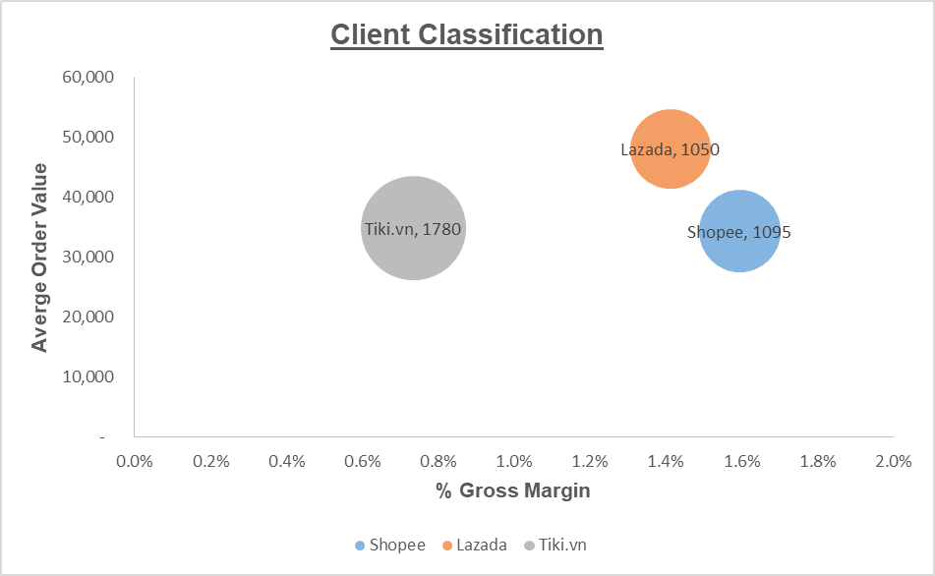

BÀI 4: DATA ANALYSIS
 | - Đề xuất phương án điều chỉnh bảng giá cho từng hoặc tất cả các Khách hàng để cải thiện mức lợi nhuận thêm 20% so với mức lợi nhuận hiện tại (Giả sử chi phí vận hành và sản lượng tháng sau không thay đổi)
 | - Yêu cầu có số liệu tính toán, các giả thiết đi kèm

BÀI 5 (BONUS): DATA TOOL
 | - Sử dụng 1 công cụ xử lý dữ liệu khác Excel (ví dụ: Microsoft Power BI, Microsoft Access, SQL,...) để xử lý dữ liệu trong sheet Raw Data và hoàn thành lại bài 1 bằng công cụ đó

Answer
Thời gian giao hàng trung bình
Đáp án |  |  |  |  |  |  |  | Visualization
 | Thống kê các chỉ số
 | Client | Thời gian giao hàng trung bình (Ngày) | Tỷ lệ trả hàng | Giá cước Trung bình | %Profit | Số lượng đơn | Gross Profit Margin (avg) |  | %Profit (giả thuyết tăng 20%)
 | Shopee | 2.9993123772 | 7.03% | 30,762.10 | 14.08% | 1095 | -5.16% | 219.95%
 | Lazada | 2.3724479683 | 4.02% | 47,499.05 | -0.83% | 1050 | -0.52% | 649.07%
 | Tiki.vn | 1.6352477965 | 0.00% | 23,127.11 | 86.75% | 1780 | -10.55% | -769.02%

 | Số lượng chuyển theo tuyến
 | Tuyến Client | Nội Tỉnh | Liên Vùng đặc biệt | Nội Vùng | Liên Vùng | Liên Vùng Tỉnh | Nội Vùng Tỉnh
 | Shopee | 118 | 206 | 151 | 431 | 147 | 42
 | Lazada | 460 | 246 | 132 | 189 | 15 | 8
Số lượng đơn và tỷ lệ profit
Số lượng chuyến theo Tuyến
 | Tiki.vn | 983 | 169 | 380 | 248 | 0 | 0

Nhận xét
 |  | Các Tuyến có Các thành phố/tỉnh phát triển triển như Hồ Chí Minh, Hà Nội, Đà Nẵng,…có lượng đơn hàng cao do mật độ dân số lớn, trình độ dân trí cao, dễ dàng thích nghi với xu hướng mua sắm online. Shopee có tỷ lệ trả hàng cao nhất 7.03% trong khi đó tỷ lệ của Tiki là 0%. Giá cước giao hàng trung bình của Lazada cao hơn Shopee 1.5 lần và gấp đôi Tiki.vn. Tiki.vn có lượng đơn hàng cao nhất gấp 1.62 lần Shopee & Lazada. Về Profit của Client Lazada âm 0.83% nhưng tỷ lệ margin là cao nhất âm 0.52. Dù Tiki.vn có lượng đơn hàng vượt trội nhưng margin thấp do chi phí vận hành cao hơn chi phí giao hàng

